공개 양식
2025학년도 학생경비 집행내역 보고

학과(전공)명
※ 주의: 1,2,3의 집행액 합계는 모두 일치하여야 합니다.

1) 학생경비 예산집행현황
약정항목명 | 수치 입력 | 자동입력(직접 작성X)
 | 총예산 | 집행액 | 집행율
실험실습비 | 3,971,000 | 3,181,614 | 80%
학생지원비 | 6,931,000 | 6,437,266 | 93%
합계 | 10,902,000 | 9,618,880 | 88%

2) 집행내역(요약)
3) 집행 세부내역 작성 시 자동입력됨(직접 작성X)
세부항목 |  | 집행액 | 비율
세미나/특강비 |  | 950,000 | 10%
실험실습비용 |  | 832,854 | 9%
기자재 수리비 |  | 330,000 | 3%
제본,복사,인쇄 |  | - | 0%
전공행사 |  | 959,500 | 10%
학생행사/간담회 |  | 4,984,670 | 52%
국제교류프로그램 지원비 |  | - | 0%
기념품비 |  | - | 0%
학회 지원비 |  | 1,246,710 | 13%
홈페이지 관리비 |  | 200,000 | 2%
학과통신비 |  | 115,146 | 1%
신규사업 및 기타 |  | - | 0%
합계 |  | 9,618,880 | 100%

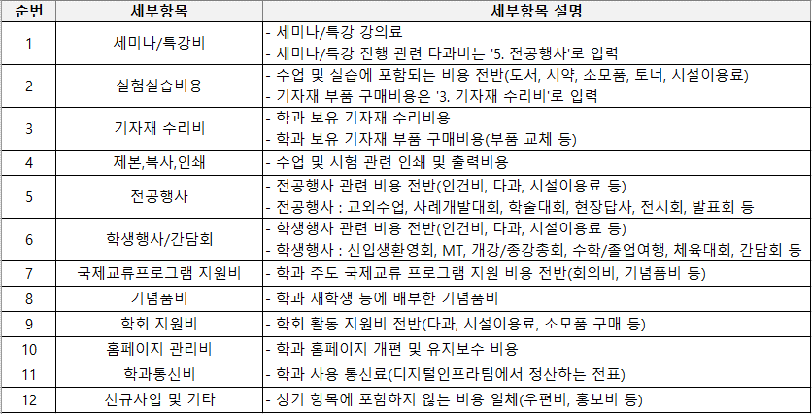
3) 집행 세부내역 |  |  |  |  |  | 4) 집행내역 세부항목 구분
※ 세부항목 선택 시, 4) '집행내역 세부항목 구분' 표 참조
※ 집행 세부내역 행 추가 가능
포털 다운파일 복사&붙여넣기 |  |  |  |  | 드롭다운 선택
상위약정항목명 | 사업명 | 증빙일(집행일) | 사용금액(집행액) | 적요 | 세부항목
합계 |  |  | 9,618,880
실험실습비 | 학과(전공)운영 | 20251120 | 51,440 | [정치외교학과]숙명모의유엔대회 문구비 | 학회 지원비
실험실습비 | 학과(전공)운영 | 20251121 | 73,500 | [정치외교학과]숙명모의유엔대회 인쇄비 | 학회 지원비
실험실습비 | 학과(전공)운영 | 20250820 | 301,920 | [실험실습비] 모의국회 물품 구매 | 학회 지원비
실험실습비 | 학과(전공)운영 | 20250906 | 256,200 | [실험실습비] 모의국회 물품 구매 | 학회 지원비
실험실습비 | 학과(전공)운영 | 20250801 | 60,000 | [정치외교학과] 모의유엔대회 참가비 지원 | 학회 지원비
실험실습비 | 학과(전공)운영 | 20250519 | 37,000 | [정치외교학과] 국회정당스터디 학회_선거캠페인 | 학회 지원비
실험실습비 | 학과(전공)운영 | 20250515 | 88,700 | [정치외교학과] 전공박람회 지원비 | 전공행사
학생지원비 | 학과(전공)운영 | 20251123 | 393,050 | [정치외교학과]숙명모의유엔대회 식사비 | 학회 지원비
학생지원비 | 학과(전공)운영 | 20251013 | 63,800 | 숙명모의유엔대회 - 기념품 제작 | 학회 지원비
학생지원비 | 학과(전공)운영 | 20250519 | 9,800 | [정치외교학과] 국회정당스터디 학회_선거캠페인 | 학회 지원비
학생지원비 | 학과(전공)운영 | 20250912 | 770,000 | [학생지원비] MT 버스 대절 비용 | 학생행사/간담회
학생지원비 | 학과(전공)운영 | 20251030 | 1,811,530 | [정치외교학과]정외인의밤 지원비 | 학생행사/간담회
학생지원비 | 학과(전공)운영 | 20260213 | 1,397,140 | [정치외교학과] 신입생 오리엔테이션 지원비 | 학생행사/간담회
학생지원비 | 학과(전공)운영 | 20260225 | 105,000 | 2026 정치외교학과 신입생 오리엔테이션 | 학생행사/간담회
학생지원비 | 학과(전공)운영 | 20250509 | 603,000 | [정치외교학과] 교외수업 '청와대 견학' 지원비 | 전공행사
학생지원비 | 학과(전공)운영 | 20251030 | 267,800 | [정치외교학과] 취업캠프 식사비 | 전공행사
학생지원비 | 학과(전공)운영 | 20260202 | 300,000 | [정치외교학과] 학생회 회의비 | 학생행사/간담회
학생지원비 | 학과(전공)운영 | 20260112 | 250,000 | [정치외교학과]학생지도 간담회 | 학생행사/간담회
학생지원비 | 학과(전공)운영 | 20260210 | 351,000 | [정치외교학과]학과 운영 간담회 | 학생행사/간담회
실험실습비 | 학과(전공)운영 | 20251029 | 100,000 | [숙명정치외교]홈페이지 호스팅 연장 | 홈페이지 관리비
실험실습비 | 학과(전공)운영 | 20250919 | 100,000 | [숙명정치외교]홈페이지 호스팅 연장 | 홈페이지 관리비
실험실습비 | 학과(전공)운영 | 20251117 | 450,000 | [정치외교학과]리더십특강 - 특강비 | 세미나/특강비
실험실습비 | 학과(전공)운영 | 20251030 | 100,000 | [정치외교학과] 취업캠프 특강비 | 세미나/특강비
실험실습비 | 학과(전공)운영 | 20251030 | 100,000 | [정치외교학과] 취업캠프 특강비 | 세미나/특강비
실험실습비 | 학과(전공)운영 | 20251015 | 150,000 | [정치외교학과] '국제개발협력이슈분석' 특강비 | 세미나/특강비
실험실습비 | 학과(전공)운영 | 20250416 | 150,000 | [정치외교학과] '글로벌남반구와글로벌정치' 특강비 | 세미나/특강비
실험실습비 | 학과(전공)운영 | 20260113 | 275,000 | 학과 사무실 복합기 토너 구매 | 실험실습비용
실험실습비 | 학과(전공)운영 | 20250625 | 330,000 | [정치외교학과] 학과 기자재(아이패드) 수리비 | 기자재 수리비
학생지원비 | 학과(전공)운영 | 20250910 | 5,864 | 2025-8월 사용분 학과 통신비 지출 | 학과통신비
학생지원비 | 학과(전공)운영 | 20251029 | 54,252 | 2025-9월 사용분 학과 통신비 지출 | 학과통신비
학생지원비 | 학과(전공)운영 | 20251204 | 13,209 | 2025-10월 사용분 학과 통신비 지출 | 학과통신비
학생지원비 | 학과(전공)운영 | 20251217 | 15,550 | 2025-11월 사용분 학과 통신비 지출 | 학과통신비
학생지원비 | 학과(전공)운영 | 20260126 | 744 | 2025-12월 사용분 학과 통신비 지출 | 학과통신비
학생지원비 | 학과(전공)운영 | 20260228 | 1,075 | 2026-1월 사용분 학과 통신비 지출 | 학과통신비
학생지원비 | 학과(전공)운영 | 20250825 | 1,891 | 2025-7월 사용분 학과 통신비 지출 | 학과통신비
학생지원비 | 학과(전공)운영 | 20250714 | 4,058 | 2025-6월 사용분 학과 통신비 지출 | 학과통신비
학생지원비 | 학과(전공)운영 | 20250612 | 1,277 | 2025-5월 사용분 학과 통신비 지출 | 학과통신비
학생지원비 | 학과(전공)운영 | 20250521 | 3,311 | 2025-4월 사용분 학과 통신비 지출 | 학과통신비
학생지원비 | 학과(전공)운영 | 20250409 | 4,891 | 2025-3월 사용분 학과 통신비 지출 | 학과통신비
학생지원비 | 학과(전공)운영 | 20250325 | 9,024 | 2025-2월 사용분 학과 통신비 지출 | 학과통신비
실험실습비 | 학과(전공)운영 | 20260220 | 106,667 | [등록금]2026-2월 MRO 지출결의 - \779,449 | 실험실습비용
실험실습비 | 학과(전공)운영 | 20250825 | 49,000 | [정치외교학과] 학과 소모품 구입 | 실험실습비용
실험실습비 | 학과(전공)운영 | 20250630 | 33,473 | [등록금]2025년 6월 MRO 정산 | 실험실습비용
실험실습비 | 학과(전공)운영 | 20250305 | 22,500 | [정치외교학과] 학과 소모품 구입 | 실험실습비용
실험실습비 | 학과(전공)운영 | 20250428 | 195,250 | [MRO]등록금 - 4월 | 실험실습비용
실험실습비 | 학과(전공)운영 | 20251229 | 102,047 | [MRO]2025-12월 등록금회계 | 실험실습비용
실험실습비 | 학과(전공)운영 | 20251128 | 47,388 | [MRO]2025-11월 등록금회계 | 실험실습비용
실험실습비 | 학과(전공)운영 | 20250929 | 1,529 | [MRO]2025-9월 등록금회계 | 실험실습비용

